상품제안서
에포스 포켓 여행용 접이식 파우치 | 상품코드: S47781

 |  |  |  |  |  |  | 02-713-8555 | www.synergygift.co.kr
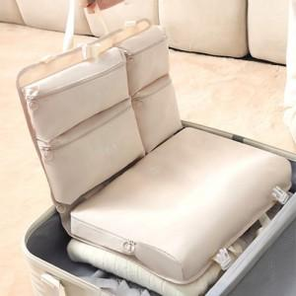

【상세/제작정보】

【인쇄/포장옵션】 | 실크 / 포장지포장

【공급단가】 | 수량 | 30~ | 100~ | 300~ | 500~ | 1,000~
*VAT별도 | 단색3종 | 11,830원 | 11,370원 | 10,920원 | 10,460원 | 10,100원
 | 무늬3종 | 12,610원 | 12,120원 | 11,640원 | 11,150원 | 10,760원

【상품 URL】 | https://www.synergygift.co.kr:443/src/goods_detail.php?gdno=47781

